Solution_1
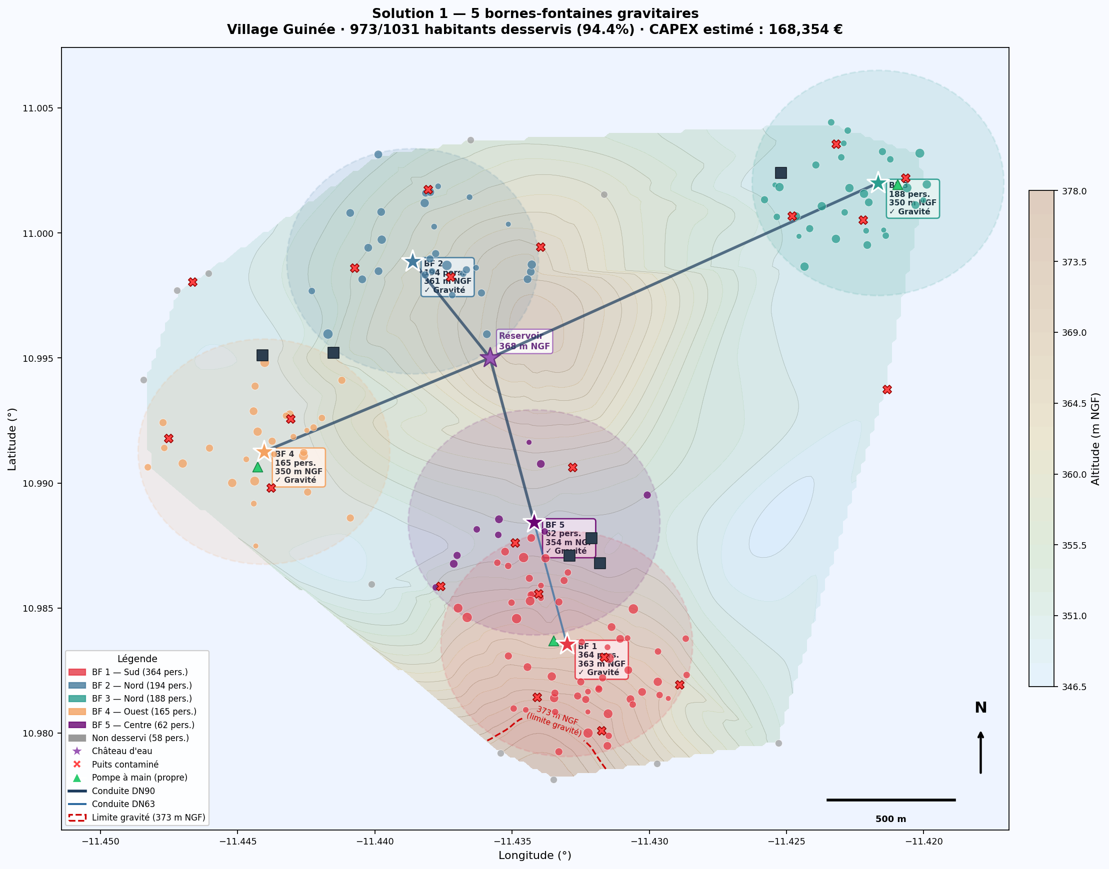
SOLUTION 1 — 5 bornes-fontaines gravitaires · Village Rural Guinée · Analyse basée sur RAW_DATA
Source de données : RAW_DATA (Map_village_20241227.xlsx) · 170 ménages · 1031 habitants · Réservoir base 373 m NGF

▸ 1. RÉSUMÉ — AVANT / APRÈS IMPLÉMENTATION
Indicateur | Unité | AVANT (situation actuelle) | APRÈS (Solution 1) | Variation | Source
Population avec accès eau potable | pers. | 0 (0%) | → | 973 (94.4%) | +973 pers. | RAW_DATA — puits contaminés
Taux de couverture | % | 0% | → | 94.4% | +94.4 pts | Calcul greedy 500 m
Distance moy. au point d'eau | m | ~1 169 m | → | < 350 m estimé | −70% dist. | Calcul haversine RAW_DATA
Ménages desservis | mén. | 0 | → | 159 / 170 |  | Algorithme couverture
Demande quotidienne satisfaite | L/j | 0 | → | 16,686 | +16,686 L/j | Somme RAW_DATA
Points d'eau propres disponibles | unités | 3 (pompes à main) | → | 8 (+5 BF) |  | RAW_DATA + Solution 1
Ménages NON desservis (> 500 m) | mén. | 170 | → | 11 |  | Algorithme
Population non desservie | pers. | 1031 | → | 58 | −973 | Algorithme

▸ 2. LOCALISATIONS PROPOSÉES DES BORNES-FONTAINES
BF # | Latitude (°) | Longitude (°) | Altitude (m NGF) | Charge dispo. (m CE) | Alimentation | Zone | Ménages couverts | Population couverte | Demande journalière (L/j)
BF 1 | 10.98356 | -11.43301 | 363 m | 10.0 m | ✓ Gravité (10 m CE) | Sud | 58 | 364 | 6,264
BF 2 | 10.99887 | -11.43862 | 361 m | 12.0 m | ✓ Gravité (12 m CE) | Nord | 31 | 194 | 3,282
BF 3 | 11.00200 | -11.42166 | 350 m | 23.0 m | ✓ Gravité (23 m CE) | Nord | 31 | 188 | 3,358
BF 4 | 10.99125 | -11.44404 | 350 m | 23.0 m | ✓ Gravité (23 m CE) | Ouest | 28 | 165 | 2,787
BF 5 | 10.98842 | -11.43419 | 354 m | 19.0 m | ✓ Gravité (19 m CE) | Centre | 11 | 62 | 995
TOTAL |  |  |  |  |  |  | 159 | 973 | 16,686

▸ 3. JUSTIFICATION DE CHAQUE EMPLACEMENT (basée sur RAW_DATA)
BF # | Zone / Description | Justification basée sur données | Contrainte hydraulique | Nb ménages | Population | Dist. réservoir | Charge (m CE)
BF 1 | Cluster Sud/Centre — zone résidentielle dense |  | Plus forte concentration de ménages dans RAW_DATA (58 HH dans rayon 500m). Altitude 363m NGF → charge de 10m CE sur la conduite principale. |  |  |  | ✓ Gravité — 10m CE |  | 58 mén. / 364 pers. / 1308m du rés.
BF 2 | Cluster Centre-Nord — proximité réservoir |  | Zone intermédiaire entre réservoir et clusters éloignés. 31 HH à ~529m du réservoir. Altitude 361m → bonne pression disponible. |  |  |  | ✓ Gravité — 12m CE |  | 31 mén. / 194 pers. / 529m du rés.
BF 3 | Cluster Nord-Est — zone éloignée Est |  | Zone la plus éloignée (1 728m du réservoir). 31 HH isolés à altitude 350m. Sans BF, ces ménages resteraient à > 1 500m de tout point d'eau propre. |  |  |  | ✓ Gravité — 23m CE |  | 31 mén. / 188 pers. / 1728m du rés.
BF 4 | Cluster Ouest — zone Nord-Ouest |  | Ménages nord-ouest dispersés (28 HH). Zone à ~991m du réservoir, altitude basse (350m) → pression excellente. Densité suffisante pour 1 BF. |  |  |  | ✓ Gravité — 23m CE |  | 28 mén. / 165 pers. / 991m du rés.
BF 5 | Cluster Centre-Sud — zone intermédiaire |  | Ménages résiduels entre BF1 et BF2. 11 HH non couverts par BF1/BF2. BF5 à altitude 354m permet de réduire le rayon de marche à < 400m. |  |  |  | ✓ Gravité — 19m CE |  | 11 mén. / 62 pers. / 752m du rés.

▸ 4. ESTIMATION DES COÛTS — Solution 1
Poste de dépense | Qté | Unité | Coût unit. (€) | Total (€) | Source prix |  | Statut prix | Lien source (URL)
Réseau de conduites posées | 4,556 | m réseau | variable | 133,937 € | IRC WASH Costing Guide 2021 |  | 🟡 Benchmark AO | https://www.ircwash.org/resources/costing-rural-water-supply-reviewing-literature
5 bornes-fontaines (BF standard + GC) | 5 | unité | 2,740 | 13,700 € | WASHCost Burkina Faso (ONEA 2019) |  | 🟡 Benchmark AO | https://www.scribd.com/document/522667322/828PG-MA78-1226
Vannes + ventouses + regards | 1 | forfait | 3,500 | 3,500 € | Catalogues import Afrique Ouest 2022 |  | 🟡 Benchmark AO | https://watermission.org/wp-content/uploads/2017/08/PricingSession_Web.pdf
Chlorateur gravitaire (1 unité) | 1 | unité | 500 | 500 € | IRC / UNICEF WASH Supply Chain 2022 |  | 🟡 Benchmark AO | https://www.unicef.org/supply/documents/water-purification-tablets
Études + topographie + supervision | 1 | forfait | 7,500 | 7,500 € | World Bank procurement standard |  | 🟡 Benchmark AO | https://documents1.worldbank.org/curated/en/099031825120072629/pdf/BOSIB-2e1acf99-ec4d-4ffc-b49b-0c9ec31f74c2.pdf
Formation techniciens locaux (3 pers.) | 3 | technicien | 400 | 1,200 € | PSEau / ONG WASH benchmarks 2020–23 |  | 🟡 Benchmark AO | https://www.pseau.org/outils/ouvrages/pseau_guide_gestion_communautaire_2010.pdf
Imprévus (5%) | 1 | forfait 5% | 8,017 | 8,017 € | Règle ingénierie standard (AFNOR) |  | 🟡 Benchmark AO | https://www.afnor.org
CAPEX TOTAL SOLUTION 1 |  |  |  | 168,354 € | ✅ DANS LE BUDGET — Marge : 51,646 € sur 220 000 € (76.5% utilisé)
OPEX annuel estimé (fontainier + chlore + maintenance + réhabilitation) |  |  |  | 4,530 €/an | Cycle de vie 20 ans : 258,954 € | Coût/pers. : 266 €/pers.

▸ 5. HYPOTHÈSES ET LIMITES
Algorithme de couverture |  | Algorithme greedy de maximisation de couverture — rayon 500m (norme Sphere). Les emplacements candidats sont les positions réelles des ménages dans RAW_DATA.
Altitude et gravité |  | Réservoir sol à 368m NGF, base cuve à 373m NGF (énoncé). Tout point < 373m peut être alimenté par gravité. 3 ménages ≥ 373m → hors solution gravitaire pure.
Réseau de conduites |  | Arbre couvrant minimal (algorithme de Prim) depuis le réservoir. Longueur totale estimée : 4556 m. DN90 pour tronc depuis réservoir, DN63 pour branches vers BF.
Coûts unitaires |  | Prix benchmarks Afrique de l'Ouest (Table A / COST_CHEAT_SHEET). Statut : 🟡 Benchmark AO — non vérifiés spécifiquement en Guinée. Incertitude ±30 %. Validation encadrant requise.
Population non desservie |  | 11 ménages (58 personnes) restent à > 500m d'une BF. Une 6ème BF pourrait les couvrir pour ~X€ supplémentaires.
Qualité eau |  | Les 21 puits ouverts (contamination 200–600 UFC/100mL) ne sont pas pris en compte dans les points d'accès à l'eau potable. Chloration à la sortie du réservoir requise.

▸ 6. CARTE — Positions proposées des bornes-fontaines

